상품제안서
엔젤(소) A세트 구급함 | 상품코드: S15587

 |  |  |  |  |  | 02-713-8555 | www.synergygift.co.kr
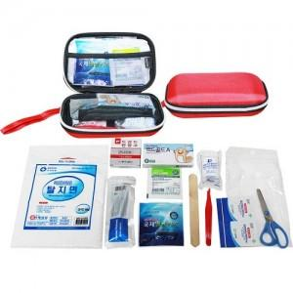

【상세/제작정보】 | -. 기본수량 미만시 인쇄비 별도금액 추가됩니다. -. 실크인쇄 또는 스티커작업 선택가능합니다.

【인쇄/포장옵션】 | 실크 / 포장지포장

【공급단가】 | 수량 | 100~ | 500~ | 1,000~ | 3,000~
*VAT별도 | 단가 | 10,260원 | 9,880원 | 9,500원 | 9,120원

【상품 URL】 | https://www.synergygift.co.kr:443/src/goods_detail.php?gdno=9342

